List of delegates
The Study Visit of Indiana University Presidents and Alumni
April 2nd – 3rd, 2016
List of Delegates |  |  |  |  |  |  | 2016-04-01

No. | Gender | Name | Picture | Position | Flight | Room no. | Food restriction / Notes

1 | M | Michael A. McRobbie |  | President | - Apr 2, 2016 Thai Smile (Suvarnabhumi - CEI) WE 130 (07.50 -9.15) - Apr 3, 2016 Bangkok Airways (CEI - Suvarnabhumi) PG 236 (19.15 - 20.35) | Royal Guest House: Room no.1
2 | M | David Zaret |  | Vice President for International Affairs | - Apr 2, 2016 Thai Smile (Suvarnabhumi - CEI) WE 130 (07.50 -9.15) - Apr 3, 2016 Bangkok Airways (CEI - Suvarnabhumi) PG 236 (19.15 - 20.35) | Royal Guest House: Room no.2
3 | M | Shawn Reynolds | 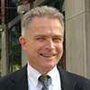 | Associate Vice President for International Partnerships | - Apr 2, 2016 Thai Smile (Suvarnabhumi - CEI) WE 130 (07.50 -9.15) - Apr 3, 2016 Bangkok Airways (CEI - Suvarnabhumi) PG 236 (19.15 - 20.35) | Royal Guest House: Room no. 3 | Note: Longest history working with Thailand, since before 1999 - Close friends with Boudin, so they would likely wish to be on same van/nearby accomodations
4 | F | Idalene Kesner Idie |  | Dean, Kelley School of Business | - Apr 2, 2016 Thai Smile (Suvarnabhumi - CEI) WE 130 (07.50 -9.15) - Apr 3, 2016 Bangkok Airways (CEI - Suvarnabhumi) PG 236 (19.15 - 20.35) | Royal Guest House: Room no. 4 | Allergic to black/white/red beans. NOT allergic to green beans (different food family)
5 | M | Russell Valentino | 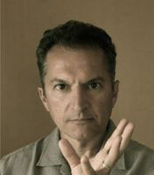 | Associate Dean for International Affairs, College of Arts & Science | - Apr 2, 2016 Thai Smile (Suvarnabhumi - CEI) WE 130 (07.50 -9.15) - Apr 6, 2016 Thai Airways (CEI - Suvarnabhumi) TG2173 (21.00-22.20) | Royal Guest House: Room no. 5 (Move to DTL on Apr 3 - 6, 2016)
6 | M | Michael McGuire | 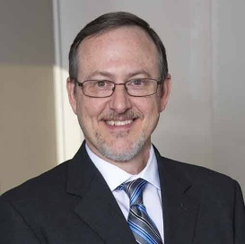 | Executive Associate Dean, School of Public & Environmental Affairs | - Apr 2, 2016 Thai Smile (Suvarnabhumi - CEI) WE 130 (07.50 -9.15) - Apr 3, 2016 Bangkok Airways (CEI - Suvarnabhumi) PG 236 (19.15 - 20.35) | Royal Guest House: Room no. 8 | Vegetarian
7 | M | Teshome Alemneh | 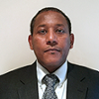 | Associate Vice President for International Research & Development | - Apr 2, 2016 Thai Smile (Suvarnabhumi - CEI) WE 130 (07.50 -9.15) - Apr 6, 2016 Thai Airways (CEI - Suvarnabhumi) TG2173 (21.00-22.20) | Royal Guest House: Room no. 9 (Move to DTL on Apr 3 - 6, 2016) | No pork
8 | M | Ryan G. Piurek | 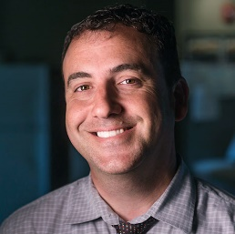 | Director of Strategic Communications | - Apr 2, 2016 Thai Smile (Suvarnabhumi - CEI) WE 130 (07.50 -9.15) - Apr 3, 2016 Bangkok Airways (CEI - Suvarnabhumi) PG 236 (19.15 - 20.35) | Royal Guest House: Room no. 10 | He will be managing the blog http://global.iu.edu/blog/thailand-2016/
9 | M | Fred Perry |  | IU Alumni Director of International Alumni Relations | - Apr 2, 2016 Thai Smile (Suvarnabhumi - CEI) WE 130 (07.50 -9.15) - Apr 3, 2016 Bangkok Airways (CEI - Suvarnabhumi) PG 236 (19.15 - 20.35) | DTL 201
10 | M | Asavin Chintakananda | 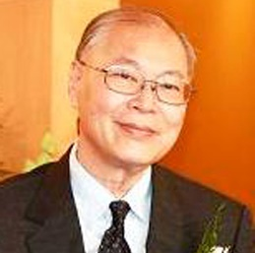 | Kenan President (2000-2001) | - Apr 2, 2016 Thai Smile (Suvarnabhumi - CEI) WE 130 (07.50 -9.15) - Apr 3, 2016 Bangkok Airways (CEI - Suvarnabhumi) PG 236 (19.15 - 20.35) | Royal Guest House: Room no. 6
11 | M | Boudin Tamthai |  | Executive Director of Tamthai Foundation | - Apr 2, 2016 Thai Smile (Suvarnabhumi - CEI) WE 130 (07.50 -9.15) - Apr 3, 2016 Bangkok Airways (CEI - Suvarnabhumi) PG 236 (19.15 - 20.35) | Royal Guest House: Room no. 7
12 | M | Peter Boonjarern | 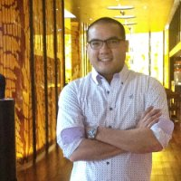 | IU Alumni Association of Thailand President | - Apr 2, 2016 Thai Smile (Suvarnabhumi - CEI) WE 130 (07.50 -9.15) - Apr 3, 2016 Bangkok Airways (CEI - Suvarnabhumi) PG 236 (19.15 - 20.35) | DTL 202
13 | M | Songpon Wongpaisan Winn |  | Cameraman | - Apr 2, 2016 Thai Smile (Suvarnabhumi - CEI) WE 130 (07.50 -9.15) - Apr 3, 2016 Bangkok Airways (CEI - Suvarnabhumi) PG 236 (19.15 - 20.35) | DTL 204
14 | M | Hidehiro Kadokura Hide |  | Spouse of TV Program Host & Author | - Stay at Le Meridian (to pick up at 8.45 AM on Apr 2,2016) - Stay at Le Meridian (to drop off after sending all delegates at the airport on Apr 3,2016) | DTL 203
15 | F | Tania Kadokura | 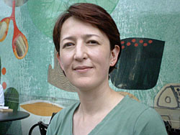 | TV Program Host & Author | - Stay at Le Meridian (to pick up at 8.45 AM on Apr 2,2016) - Stay at Le Meridian (to drop off after sending all delegates at the airport on Apr 3,2016)
16 | M | Ben Tamir |  | Videographer | เดินทางมาเอง พบกับคณะที่ 52 ไร่ ขากลับ TBC | DTL 206

